目录
序号 | 接口代码 | 数据集名称 | 说明
1 | 1004 | 卡号信息 |  | v_jh_cardnoinfo | 随访基础版
2 | 1005 | 患者基本信息 |  | v_jh_patientinfo | 随访基础版
3 | 1006 | 就诊信息（门、急诊） |  | v_jh_visitinfo | 随访基础版
4 | 1007 | 挂号信息 |  | v_jh_registinfo |  | 删除
5 | 1008 | 处方信息 | 只要已收费的药物处方 | v_jh_orderinfo
6 | 1009 | 处方明细信息 | 药品使用频次代码必须是bid、qid…… | v_jh_orderdetailinfo
7 | 1010 | 检查报告 |  | v_jh_examreport
8 | 1011 | 检验报告 |  | v_jh_testreport
9 | 1012 | 检验结果 |  | v_jh_testresult
10 | 1013 | 微生物检验结果 |  | v_jh_microbetestresult
11 | 1014 | 门诊费用 |  | v_jh_outhospfee
12 | 1015 | 住院记录 | 已出院患者的住院记录 | v_jh_inhosprecord | 随访基础版
13 | 1016 | 住院费用 |  | v_jh_inhospfee
14 | 1017 | 住院医嘱 | 只要药物医嘱 | v_jh_inhosporder
15 | 1018 | 手术记录 |  | v_jh_surgeryrecord
16 | 1019 | 检查申请单 |  | v_jh_examrequisition
17 | 1020 | 检验申请单 |  | v_jh_testrequisition
18 | 1021 | 门诊费用明细 |  | v_jh_outhospfeedetail
19 | 1022 | 住院费用明细 |  | v_jh_inhospfeedetail
20 | 1023 | 门诊费用结算信息 |  | v_jh_outhospbalance
21 | 1024 | 住院费用结算信息 |  | v_jh_inhospbalance
22 | 1025 | 索引号信息 | hug端专用，不需要医院提供视图
23 | 1026 | 检验样本 |  | v_jh_testsample
24 | 1027 | 诊断信息－门诊 |  | v_jh_outhospdiag
25 | 1028 | 诊断信息－住院 |  | v_jh_inhospdiag
26 | 1029 | 体检报告 |  | v_jh_physicalexamreport
27 | 1030 | 体检结果 |  | v_jh_physicalexamresult
28 | 1031 | 体征信息 |  | v_jh_signs
29 | 1032 | 签约病人信息 |  | v_jh_signedpatientinfo
30 | 1034 | 卡号认证 | 存储过程、webservice或视图 | v_jh_cardauthenticate
31 | 1035 | 排班信息 |  | v_jh_scheduling
32 | 1036 | 号源信息 |  | v_jh_nosource
33 | 1037 | 预约挂号 | 存储过程或webservice | v_jh_register
34 | 1038 | 取消预约 | 存储过程或webservice | v_jh_cancelregister
35 | 1039 | 预约历史记录 | 只要蓝牛的预约历史记录 | v_jh_registerhistory
36 | 1042 | 体检统计 |  | 不需要另开视图
37 | 1043 | 建档患者 |  | v_jh_filingpatient
38 | 1044 | 剩余号源 | hug专用 | v_jh_remainingnosource
39 | 1045 | 转诊患者 |  | v_jh_referralpatient

 |  | 字典名称
1 | 1001 | 科室字典 |  | v_jh_deptdict | 随访基础版
2 | 1002 | 职工字典 |  | v_jh_staffdict | 随访基础版
3 | 1003 | 疾病字典 |  | v_jh_diagdict | 随访基础版
4 | 1033 | 体检项目字典 |  | v_jh_physicalexamitemdict
5 | 1040 | 体检套餐字典 |  | v_jh_physicalexampackage
6 | 1041 | 体检套餐详情 |  | v_jh_physicalexampackagedetail
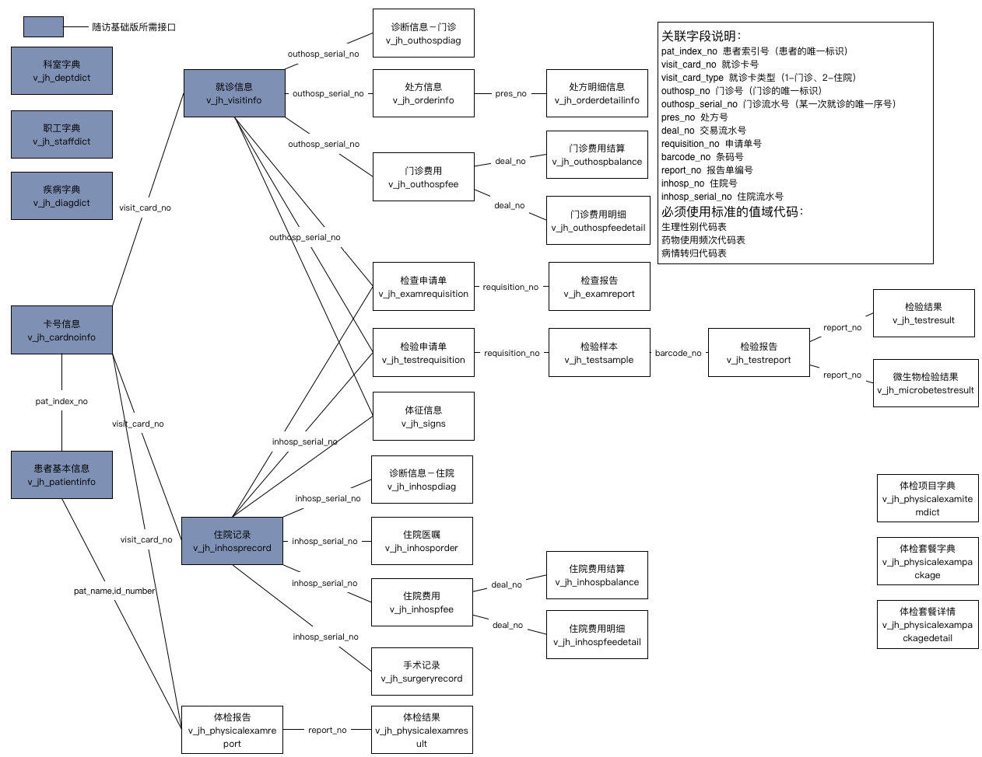

 |  | 值域
 |  | 生理性别代码表
 |  | 婚姻状况代码表
 |  | 学历代码表
 |  | 专业技术职务代码
 |  | 民族类别代码表
 |  | 世界各国和地区名称代码
 |  | ABO血型代码表
 |  | Rh（D）血型代码表
 |  | 医疗保险类别代码表
 |  | 患者类型代码表
 |  | 药物使用频次代码表
 |  | 医嘱项目类型代码表
 |  | 入院途径代码表
 |  | 离院方式代码表
 |  | 药物剂型代码表
 |  | 医嘱类别代码表
 |  | 操作部位编码
 |  | 美国麻醉医师协会（ASA）分级标准代码表
 |  | 手术切口类别代码表
 |  | 手术切口愈合等级代码表
 |  | 手术级别代码表
 |  | 麻醉方法代码表
 |  | 医疗费用结算方式代码表
 |  | 诊断类别代码表
 |  | 挂号类别代码表
 |  | 处方类别
 |  | 处方项目类型
 |  | 门诊费用分类代码表
 |  | 病情转归代码表
 |  | 手术级别代码表

